Table p. 1


 | Сравниваем |  |  |  |  |  |  |  | НЕ сравниваем
Заказ
Имя объекта: |  | Летова Роща - Фурнитура |  |  | Ответственное лицо: |  |  | Кустова

Профили
Эскиз | Кол-во / Единица (Необходимо) |  | Номер | Описание |  | Цвет снаружи /Внутри |  | Цена/ в упаковке по [EUR] |  | Всего [EUR]

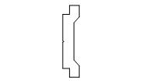 | 8 x 6 м (43,7) |  | 0010075.17 | Фурнитурная тяга |  | 17 |  | 29,52 |  | 236,16
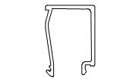 | 27 x 7 м (182,2) |  | 0303610.00 | "Штапик 20,2мм " |  | без |  | 47,88 |  | 1 292,76
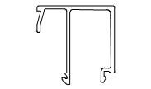 | 19 x 7 м (126,8) |  | 0303613.00 | "Штапик 29,2мм " |  | без |  | 57,40 |  | 1 090,60
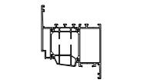 | 21 x 7 м (143,8) |  | 4080112.00 | Профиль створки оконной 107мм |  | без |  | 354,90 |  | 7 452,90
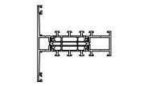 | 7 x 7 м (44,0) |  | 4080113.00 | Профиль импоста 80мм |  | без |  | 236,53 |  | 1 655,71
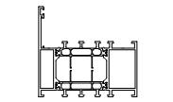 | 37 x 7 м (249,8) |  | 4080160.00 | Профиль рамы оконной 70мм |  | без |  | 272,44 |  | 10 080,28
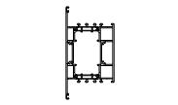 | 1 x 7 м (1,0) |  | 4081116.00 | Профиль импоста 147мм |  | без |  | 508,13 |  | 508,13
Сумма: |  |  |  |  |  |  |  |  |  | 22 316,54

Фурнитура
Эскиз | Кол-во / Единица |  | Номер | Описание |  | Цвет |  | Цена/ в упаковке по [EUR] |  | Всего [EUR]

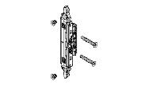 | 19 шт. (19) |  | 0607227.-- | Редуктор внутренний |  |  |  | 10,17 |  | 193,23
 | 15 шт. (15) |  | 0607882.-- | "Комплект запирания, ПО, 365мм<fb<1600мм " |  |  |  | 14,11 |  | 211,65
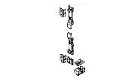 | 4 шт. (4) |  | 0607884.-- | "Комплект запирания, П, 350мм<fb<1250мм " |  |  |  | 8,56 |  | 34,24
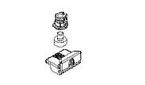 | 8 шт. (8) |  | 0607889.-- | Точка запирания с ответной планкой |  |  |  | 2,55 |  | 20,40

 |  |  |  |  |  |  | Страница 1

Эскиз | Кол-во / Единица |  | Номер | Описание |  | Цвет |  | Цена/ в упаковке по [EUR] |  | Всего [EUR]

 | 16 шт. (16) |  | 0607920.49 9T06 | Ручка оконная |  | 49 9T06 |  | 38,71 |  | 619,36
 | 3 шт. (3) |  | 0607920.49 9I06 | Ручка оконная |  | 49 9I06 |  | 38,71 |  | 116,13
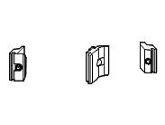 | 4 шт. (4) |  | 0607993.-- | "Комплект центр.запирания, П, fh>1250мм " |  |  |  | 4,75 |  | 19,00
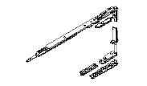 | 6 шт. (6) |  | 0608002.-- | Петлевая группа |  |  |  | 63,81 |  | 382,86
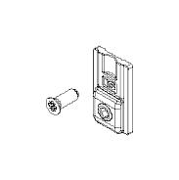 | 1 в упаковке по @ 20 шт. (6) |  | 0608004.-- | Усилитель для створки 100-130 кг |  |  |  | 82,60 |  | 82,60
 | 9 шт. (9) |  | 0608012.-- | Петлевая группа |  |  |  | 63,81 |  | 574,29
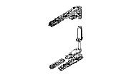 | 2 шт. (2) |  | 0608015.-- | Петлевая группа |  |  |  | 59,84 |  | 119,68
 | 2 шт. (2) |  | 0608016.-- | Петлевая группа |  |  |  | 59,84 |  | 119,68
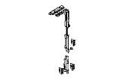 | 15 шт. (15) |  | 0608029.-- | Комплект центрального запирания |  |  |  | 13,68 |  | 205,20
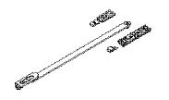 | 19 шт. (19) |  | 0608035.-- | Ограничитель открывания |  |  |  | 9,52 |  | 180,88
Сумма: |  |  |  |  |  |  |  |  |  | 2 879,20

Аксессуары
Эскиз | Кол-во / Единица (Необходимо) |  | Номер | Описание |  | Цвет |  | Цена/ в упаковке по [EUR] |  | Всего [EUR]

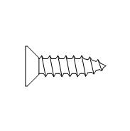 | 1 в упаковке по @ 200 шт. (14) |  | 0525311.-- | "Саморез Ø4,2х16мм DIN 7982 " |  |  |  | 4,00 |  | 4,00
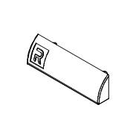 | 3 в упаковке по @ 50 шт. (146) |  | 0696831.04 | Колпачок на дренажные отверстия |  | 04 |  | 3,50 |  | 10,50
 | 1 в упаковке по @ 40 шт. (7) |  | 1608715.-- | "Выравнивающий угловой соединитель, вариабельный" |  |  |  | 103,20 |  | 103,20
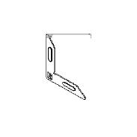 | 1 в упаковке по @ 100 шт. (92) |  | 1608718.-- | Выравнивающий угловой соединитель |  |  |  | 39,00 |  | 39,00
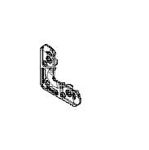 | 4 в упаковке по @ 80 шт. (302) |  | 1608750.-- | Выравнивающий угловой соединитель |  |  |  | 64,80 |  | 259,20

 |  |  |  |  |  |  | Страница 2

Эскиз | Кол-во / Единица (Необходимо) |  | Номер | Описание |  | Цвет |  | Цена/ в упаковке по [EUR] |  | Всего [EUR]

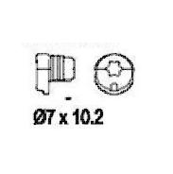 | 1 в упаковке по @ 100 шт. (54) |  | 1685000.00 | "Винт 7х10,2мм" |  |  |  | 19,00 |  | 19,00
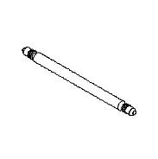 | 1 в упаковке по @ 100 шт. (2) |  | 1685012.-- | Drive pin Corner Cleat/screw Corn.Cleat/corn |  |  |  | 57,00 |  | 57,00
 | 3 в упаковке по @ 40 шт. (114) |  | 1687103.00 | "Соединитель угловой, обжимной" |  |  |  | 58,80 |  | 176,40
 | 3 в упаковке по @ 40 шт. (92) |  | 1687113.00 | "Соединитель угловой, обжимной" |  |  |  | 92,80 |  | 278,40
 | 3 в упаковке по @ 40 шт. (114) |  | 1688103.00 | "Соединитель угловой, обжимной" |  |  |  | 41,60 |  | 124,80
 | 3 в упаковке по @ 40 шт. (92) |  | 1688113.00 | "Соединитель угловой, обжимной" |  |  |  | 38,80 |  | 116,40
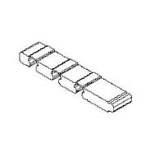 | 3 в упаковке по @ 40 шт. (96) |  | 1688688.04 | Прокладка Т-соединения |  | 04 |  | 12,40 |  | 37,20
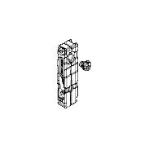 | 3 в упаковке по @ 20 шт. (46) |  | 1688711.00 | Т-соединитель |  |  |  | 36,00 |  | 108,00
 | 1 в упаковке по @ 20 шт. (4) |  | 1688712.00 | Т-соединитель |  |  |  | 43,60 |  | 43,60
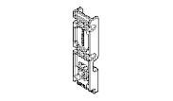 | 4 шт. (4) |  | 1688742.00 | t-Bracket 19x9.6mm |  |  |  | 2,00 |  | 8,00
 | 7 шт. (7) |  | 1688905.00 | Вариабельный угловой соединитель |  |  |  | 14,74 |  | 103,18
 | 1 в упаковке по @ 20 шт. (14) |  | 1688910.04 | "Вставка, для арт.006.1981.ХХ" |  | 04 |  | 3,40 |  | 3,40
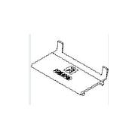 | 6 в упаковке по @ 50 шт. (283) |  | 1698748.04 | Подкладка опорная |  | 04 |  | 27,50 |  | 165,00
 | 5 в упаковке по @ 20 шт. (92) |  | 1809498.04 | Уголок формовочный |  | 04 |  | 56,40 |  | 282,00

 |  |  |  |  |  |  | Страница 3

Эскиз | Кол-во / Единица (Необходимо) |  | Номер | Описание |  | Цвет |  | Цена/ в упаковке по [EUR] |  | Всего [EUR]

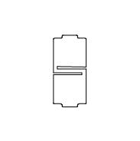 | 1 в упаковке по @ 150 м (0,97) |  | 1871116.07 | Insulating Filling Piece 70.5x32mm |  | 07 |  | 225,00 |  | 225,00
Сумма: |  |  |  |  |  |  |  |  |  | 2 163,28

Уплотнители
Эскиз | Кол-во / Единица (Необходимо) |  | Номер | Описание |  | Цвет |  | Цена/ в упаковке по [EUR] |  | Всего [EUR]

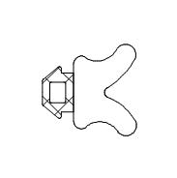 | 1 в упаковке по @ 150 м (148,11) |  | 0220048.04 | "Уплотнитель 3,5мм, изоляционный " |  | 04 |  | 90,00 |  | 90,00
 | 2 в упаковке по @ 100 м (184,34) |  | 0809125.04 | "Уплотнитель 5мм, внутренний, клиновидный " |  | 04 |  | 39,00 |  | 78,00
 | 3 в упаковке по @ 50 м (128,21) |  | 0809126.04 | Inner Glazing Gasket 6mm |  | 04 |  | 50,00 |  | 150,00
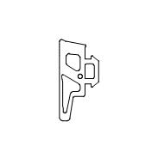 | 2 в упаковке по @ 200 м (311,66) |  | 1809114.04 | Уплотнитель 4мм |  | 04 |  | 152,00 |  | 304,00
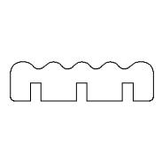 | 319 в упаковке по @ 1 м (318,16) |  | 1809630.07 | Уплотнитель |  | 07 |  | 1,27 |  | 405,13
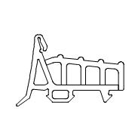 | 5 в упаковке по @ 30 м (141,5) |  | 1809698.04 | Уплотнитель центральный |  | 04 |  | 139,50 |  | 697,50
Сумма: |  |  |  |  |  |  |  |  |  | 1 724,63

 |  |  |  | Всего: |  |  |  |  |  | 29 083,65

 |  |  |  |  |  |  | Страница 4

